エコフットの算定
①エコロジカル・フットプリントの算出手順について
エコロジカル・フットプリントとは「ある地域の人々の生活を支えるために消費されるすべての資源を生産し、消費・生産過程で発生する廃棄物（二酸化炭素）を吸収するために必要な生産可能な土地面積および水域の合計値」を示す指標です。算出手順ですが、以下の３ポイントを踏まえて考えると理解しやすくなります。
3つのポイント
環境負荷の「見える化」と「比較性」
「見える化」 私たちの消費活動やそれに伴う廃棄（二酸化炭素）量を、生産可能な土地面積に変換する。
「比較性」 算出した値は、国別（地域別）、異なる土地区分、時系列で「比較」できる。
6つの土地区分（耕作地、牧草地、森林地、漁場、二酸化炭素吸収地、生産能力阻害地）で算定
消費（責任）主義にたった指標
環境分析では「消費主義(Consumer principle)」と「生産主義（Producer principle）」の２つのアプローチが考えられますが、エコロジカル・フットプリント分析は前者の主義にたった指標です。

基本的な算定式
P/Ynの式で、私たちの消費活動を支えるために、どれだけの土地面積が必要か計算します。例えば、Pがある地域の二酸化炭素排出量（t）であれば、それを単位面積あたりの森林地が吸収できる二酸化炭素量（Yn）で割ることで、どれだけの土地面積が必要か算定します。この時の単位はヘクタールになります。ここまでが、１の「見える化」にあたります。
後半部分の係数（YF, EQF）で、ヘクタールのEF値がグローバル・ヘクタールへ「翻訳」されます。グローバル・ヘクタールとは「世界平均生産性を有する仮想的な土地面積」を表します。
世界のGDPを比較する際、ドルが単位として用いられるように、EF分析ではこのグローバル・ヘクタールを単位として使用します。この単位により「比較性」が担保されることになります。
具体的には、YFは収量係数(Yield Factors)で、国別の土地生産性の差異を標準化させます。また、EQF(等価係数 Equivalence Factor)は、6つの土地カテゴリー別の生産能力の差異を、土地生産性の高さに応じてウェイト付けし、標準化させます。
この式を用いて、6つの土地区分の算定を進めます。実際の算定では、FAOやIEAなど国際機関の統計データをもとに国ごとのエコロジカル・フットプリント値をもとめます。
最後に、上記でもとめたEF値を、下記の式のもと、「消費（責任）主義」に整理されます。報告書でエコロジカル・フットプリント値と書いてある場合、通常はEFcのことを指しています。

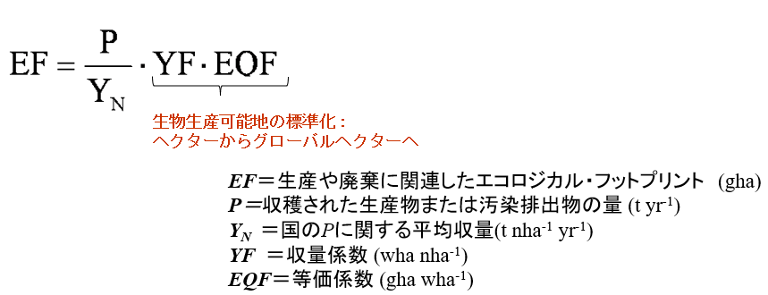
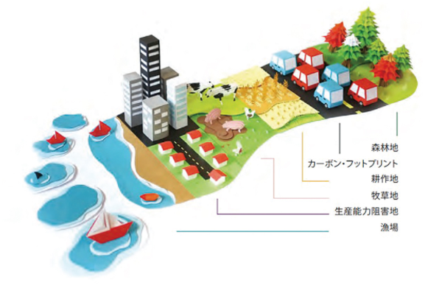

イラスト：WWFジャパン,2015,「地球1個分の暮らしの指標」

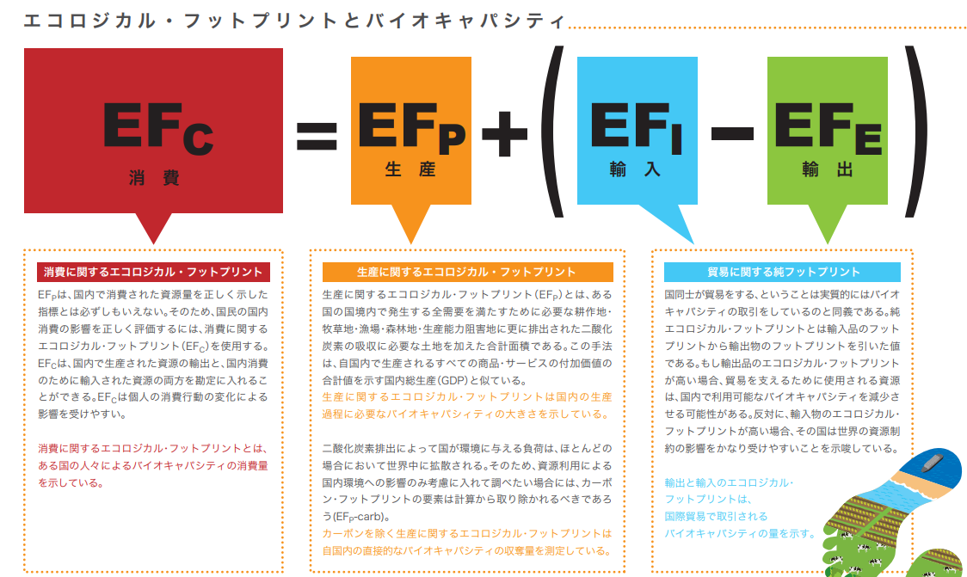

出典：WWFジャパン(2009) 「エコロジカル・フットプリント・レポート日本2009」

ビジネスフットプリントとは
② ビジネス・フットプリント評価に対するアドバイス
企業活動のエコロジカル・フットプリント（ビジネス・フットプリント）を考える上で、事前に整理しておいたほうがよい点が3つがございます。
定義の違いをおさえる
「正確性」と「比較性」
バイオキャパシティvs.ベンチマーク
1. 定義の違いをおさえる
エコロジカル・フットプリント分析は「地域」を対象にした分析ですが、ビジネスフットプリントは「事業活動」に焦点を当てた分析となります。そのため、企業の生産物によりますが、通常はライフサイクルアセスメント（LCA）分析をもとに右の図の算定範囲と項目を扱うことになります。
（以前、花王さんとGFNがこの点をまとめた論文がございます。ご参照ください）
イラスト：花王株式会社（ＬＣＡ学会発表論文（2012）「企業活動のエコロジカル・フットプリント）
2.「正確性」と「比較性」
算定に必要なデータは、1で決めた算定範囲に該当する資源消費量や二酸化炭素排出量です。これは基本方程式のPの部分にあたります。その他の係数（Yn, YF,EQF）は、通常GFNがすでに計算した値を使用するケースが多いです。Pのデータを集める際、事前にプロジェクトの目的を整理すると時間の短縮につながります。プロジェクトの目的が「事業活動に伴うビジネスフットプリントを正確かつ詳細に分析する」ことであれば、特に問題はないのですが、目的が「国内の同業者と比較して私たちのビジネスフットプリント値はどうなのか」と「比較分析」を行いたい場合は、入手できるデータの種類を最初に整理しておく必要がございます。以前のプロジェクトで、自社のデータは詳細にそろうのに、同業者のデータが一般に公表されているものしか使用できないため、自社のビジネスフットプリントが平均値より大幅に高くなるケースがございました。

3. バイオキャパシティvs.ベンチマーク
通常のエコロジカル・フットプリント分析では、地球が1年間に生産できる資源量（バイオキャパシティ）と比較し、持続可能性を考えていきます。それが「地球1個分の暮らし」の概念の支えとなる考えです。しかし、ビジネスフットプリントにおいて「事業活動」と「地域（または国）のバイオキャパシティ」を単純に比較することはできません。それは上記の「算定範囲」が通常の「地域を対象とした分析」と異なるからです。そのため、これまでのプロジェクトでは、基準年（ベンチマーク）のビジネスフットプリントを算定し、それを基準に環境負荷の増減を分析するアプローチが採用されています。
まとめると、通常のビジネスフットプリント分析では「定義の違い」を踏まえ、「正確性」と「ベンチマーク・アプローチ」を重視した各社独自の分析が行われているといえます。

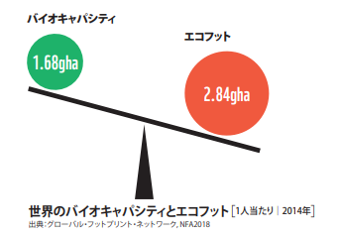

「可能性の力（Power of Possibility）」キャンペーン

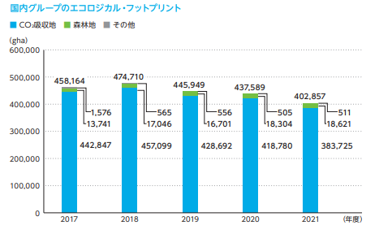

簡略化

YF=Y_{N}/Y_{W}
出典：第一三共グループ 環境データブック2022

YN:収量（国）
YW:収量（世界平均）
YF（収量係数 Yield Factor）：国別の生産性の違いを標準化
EQF（等価係数 Equivalence Factor）：土地の種類の違いを標準化

算定
1. 算定範囲と項目
2. 算定
3. 結果

事業活動別ビジネスフットプリント(gha)

 |  |  | イラスト：花王株式会社（ＬＣＡ学会発表論文（2012）「企業活動のエコロジカル・フットプリント」）

下記表は、2022年度の「カレーコーポレーションＡ（仮）」について事業活動別に入手可能なデータをまとめたものです。それぞれのデータに該当する土地タイプを選んでください。黄色にハイライトした個所（セルＣ23-Ｃ46）に土地タイプの番号を入力してください。エコフットとは関係ない場合は「0」と入れてください。番号は左表参照。
 | 土地タイプ
1 | 耕作地
2 | 牧草地
3 | 森林地
4 | 漁場
土地タイプを選ぶと自動でエコフットが計算されます。算定式は簡略化版を使用しています（「ビジネスフットプリント」シート参照）
ライセンス等の関係で、Y_{N}, Y_{W}, YF, EQF係数は土地タイプ別の単純平均または概数を使用しています。
実際のデータは耕作地で426品目以上、漁場では272品目以上に分かれています。
データまたはライセンスに関しては、こちらをご参照ください
5 | 生産能力阻害地
6 | 二酸化炭素吸収地
7 | ＥＦ算定には含めない

土地別ビジネスフットプリント(%)
 | カテゴリ | 土地タイプ |  | データ項目 | （トン） | YW | EQF | EF(gha)
 | 1. 原料調達 | 1 | 耕作地 | 原材料（人参） | 5 | 7.90 | 2.49 | 1.58
 |  | 1 | 耕作地 | 原材料（玉ねぎ） | 6.5 | 7.90 | 2.49 | 2.05
 |  | 2 | 牧草地 | 原材料（豚肉） | 7.5 | 1.30 | 0.46 | 2.64
 |  | 1 | 耕作地 | 原材料（じゃがいも） | 5 | 7.90 | 2.49 | 1.58
 |  | 1 | 耕作地 | 原材料（スパイス） | 3.5 | 7.90 | 2.49 | 1.10
 |  | 3 | 森林地 | 原材料（パルプ・紙使用量） | 1 | 1.35 | 1.28 | 0.95
 |  | 6 | 二酸化炭素吸収地 | 輸送（海外）に伴う二酸化炭素排出量 | 20 | 2.68 | 1.28 | 9.52
 |  | 6 | 二酸化炭素吸収地 | 輸送（国内）に伴う二酸化炭素排出量 | 12 | 2.68 | 1.28 | 5.71
 |  | 7 | ＥＦ算定には含めない | 環境保全活動（植林活動--＞木材量で換算） | 2 | 0.00 | 0.00 | N/A
 | 2. 開発・生産・販売 | 5 | 生産能力阻害地 | 工場および事務所の面積（ha) | 1 | 1.22 | 2.49 | 2.04 |  |  | 原料調達 | 開発・生産・販売 | 物流 | 使用 | 廃棄・リサイクル | Total(gha) | Total (%)
 |  | 6 | 二酸化炭素吸収地 | エネルギー使用に伴う二酸化炭素排出量 | 30 | 2.68 | 1.28 | 14.28 | 1 | 耕作地 | 6.312 | 0 | 0 | 0 | 0 | 6.312 | 10%
 |  | 6 | 二酸化炭素吸収地 | 通勤時に伴う二酸化炭素排出量 | 4 | 2.68 | 1.28 | 1.90 | 2 | 牧草地 | 2.644 | 0 | 0 | 0 | 0 | 2.644 | 4%
 |  | 6 | 二酸化炭素吸収地 | 出張時に伴う二酸化炭素排出量 | 1 | 2.68 | 1.28 | 0.48 | 3 | 森林地 | 0.945 | 2.835 | 0 | 0 | 0 | 3.780 | 6%
 |  | 3 | 森林地 | 紙使用量（段ボール/コピー用紙等） | 3 | 1.35 | 1.28 | 2.84 | 4 | 漁場 | 0 | 0 | 0 | 0 | 0 | 0 | 0%
 |  | 7 | ＥＦ算定には含めない | 社員食堂（カテゴリー1の原材料を使用） | 2 | 0.00 | 0.00 | N/A | 5 | 生産能力阻害地 | 0 | 2.044 | 0 | 0 | 2.044 | 4.087 | 7%
 |  | 6 | 二酸化炭素吸収地 | 社員食堂（調理時の二酸化炭素排出量） | 1 | 2.68 | 1.28 | 0.48 | 6 | 二酸化炭素吸収地 | 15.234 | 17.139 | 11.901882979 | 0.23803765958 | 0 | 44.513 | 73%
 |  | 7 | ＥＦ算定には含めない | 水使用量 | 10 | 0.00 | 0.00 | N/A |  |  |  |  |  |  |  | 61.3 | gha
４. 考察
 | 3. 物流 | 6 | 二酸化炭素吸収地 | 輸送（海外）に伴う二酸化炭素排出量 | 15 | 2.68 | 1.28 | 7.14
 |  | 6 | 二酸化炭素吸収地 | 輸送（国内）に伴う二酸化炭素排出量 | 10 | 2.68 | 1.28 | 4.76
 |  | 7 | ＥＦ算定には含めない | トラックの保有台数(トン換算） | 10 | 0.00 | 0.00 | N/A
 | 4. 使用 | 6 | 二酸化炭素吸収地 | 調理時のエネルギー使用量（二酸化炭素量に換算） | 0.5 | 2.68 | 1.28 | 0.24
 | 5. 廃棄・リサイクル | 5 | 生産能力阻害地 | 最終廃棄物(ha) | 1 | 1.22 | 2.49 | 2.04 |  | 〇データを深掘りする
 |  | 7 | ＥＦ算定には含めない | 生産時にでる汚水 | 10 | 0.00 | 0.00 | N/A |  | 〇結果を深堀りする
 |  | 7 | ＥＦ算定には含めない | 生産時/社員食堂での生ごみをたい肥利用 | 0.01 | 0.00 | 0.00 | N/A |  | 〇結果の活用
 |  |  |  |  |  |  | 合計 | 61.3

 |  |  |  |  | Yw | EQF
 |  |  | 1 | 耕作地 | 7.90 | 2.49
 |  |  | 2 | 牧草地 | 1.30 | 0.46
 |  |  | 3 | 森林地 | 1.35 | 1.28
 |  |  | 4 | 漁場 | 1.42 | 0.37
 |  |  | 5 | 生産能力阻害地（*面積換算用の係数） | 1.22 | 2.49
 |  |  | 6 | 二酸化炭素吸収地 | 2.68 | 1.28
 |  |  | 0 | ＥＦ算定には含めない

 |  |  |  | YN:収量（国）
 |  |  |  | YW:収量（世界平均）
 |  |  |  | YF（収量係数 Yield Factor）：国別の生産性の違いを標準化
 |  |  |  | EQF（等価係数 Equivalence Factor）：土地の種類の違いを標準化

暮らしとエコフット
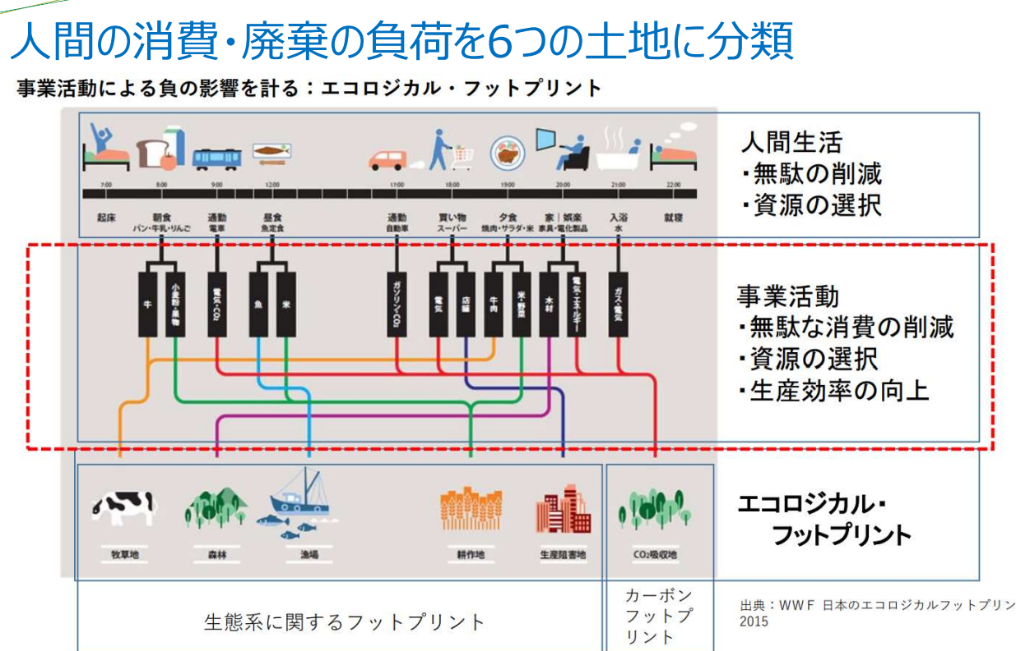

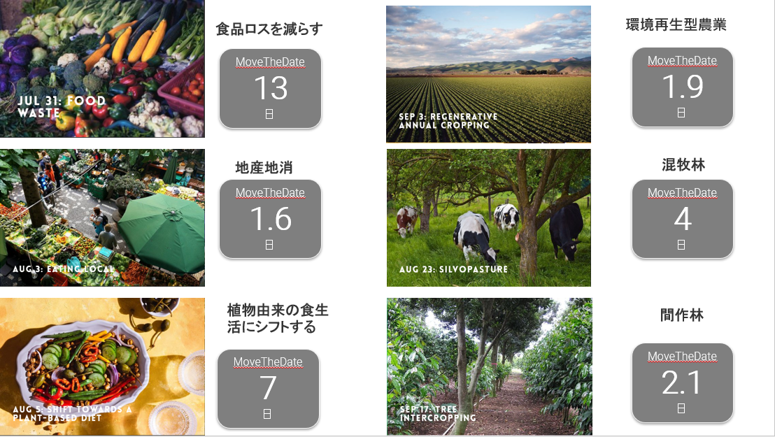

アースオーバシュートデー公式ページ (英語）「可能性の力（Power of Possibility）」キャンペーンhttps://www.overshootday.org/power-of-possibility/

イラスト：WWFジャパンとGFN(2019) 「環境と向き合うまちづくり」より

参考資料
参考資料

エコロジカル・フットプリント・ジャパン（ホームページ）
〇日本関連のプロジェクト
〇アース・オーバーシュート・デーについて
〇算定方法

グローバル・フットプリント・ネットワーク（ホームページ・英語）
〇可能性の力（Power of Possiblity キャンペーン）
〇無料データセット
〇算定方法（論文）

ビジネスでの活用事例:
花王株式会社（ＬＣＡ学会発表論文「企業活動のエコロジカル・フットプリント）
第一三共 環境データブック2022 （ページ19）
富士通グループ・サステナビリティデータブック 2023（ページ192-194他）

ご質問等ございましたら、下記メールアドレスにお問い合わせください。
伊波克典 （エコロジカル・フットプリント・ジャパン 理事） | kasunori.iha@ecofoot.jp
清野比咲子（エコロジカル・フットプリント・ジャパン 理事） | hisakok@ecofoot.jp

